TELOMERASE
2.932 | 2.414 | 0.221 | 0.332 | 0.285 | 0.22 | 0.325 | 0.265 | 0.439 | 0.093 | 0.356 | 0.417
1.849 | 1.854 | 0.378 | 0.379 | 0.388 | 0.349 | 0.374 | 0.41 | 0.541 | 0.62 | 0.663 | 0.593
1.69 | 1.138 | 0.103 | 0.358 | 0.341 | 0.285 | 0.314 | 0.345 | 0.52 | 0.543 | 0.623 | 0.374
0.406 | 0.464 | 0.37 | 0.435 | 0.263 | 0.322 | 0.244 | 0.311 | 0.449 | 0.481 | 0.505 | 0.398
0.156 | 0.178 | 0.323 | 0.331 | 0.284 | 0.249 | 0.27 | 0.416 | 0.569 | 0.482 | 0.455 | 0.463
0.105 | 0.112 | 0.307 | 0.312 | 0.338 | 0.232 | 0.474 | 0.342 | 0.469 | 0.494 | 0.391 | 0.418
0.086 | 0.093 | 0.338 | 0.3 | 0.253 | 0.311 | 0.468 | 0.335 | 0.415 | 0.504 | 0.532 | 0.677
0.085 | 0.079 | 0.273 | 0.315 | 0.261 | 0.376 | 0.405 | 0.264 | 0.426 | 0.443 | 0.341 | 0.461

TELOMERASE
 | abs | abs-blank | expected | result
std1 | 2.932 | 2.846 | 12.8 | 12.76802202
std2 | 1.849 | 1.763 | 6.4 | 6.441563805
std3 | 1.138 | 1.052 | 3.2 | 3.36600888
std4 | 0.464 | 0.378 | 1.6 | 1.23930298
std5 | 0.178 | 0.092 | 0.8 | 0.56887608
std6 | 0.112 | 0.026 | 0.4 | 0.43379322
blank | 0.086 | 0 | 0 | 0.3826

 |  |  |  |  |  |  |  |  | concentratıon (ng/ml)

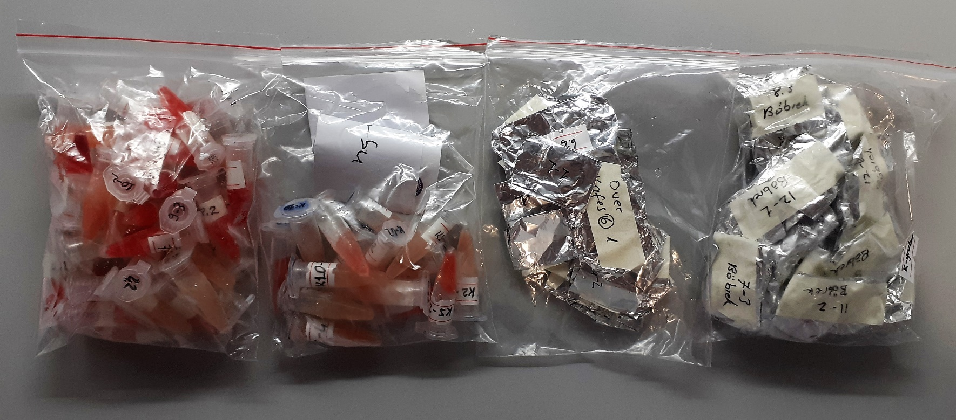
Numune | absorbans | abs-blank | result
1-(1) | 0.221 | 0.135 | 0.660845125
1-(2) | 0.378 | 0.292 | 1.02317208
1-(3) | 0.103 | 0.017 | 0.415943205
2-(1) | 0.37 | 0.284 | 1.00370232
2-(1) | 0.323 | 0.237 | 0.891501805
2-(2) | 0.307 | 0.221 | 0.854157645
2-(2) | 0.338 | 0.252 | 0.92690488
2-(3) | 0.273 | 0.187 | 0.776237805
2-(3) | 0.332 | 0.246 | 0.91269802
3-(1) | 0.379 | 0.293 | 1.025613405
3-(1) | 0.358 | 0.272 | 0.97470048
3-(2) | 0.435 | 0.349 | 1.165024845
3-(2) | 0.331 | 0.245 | 0.910336125
3-(3) | 0.312 | 0.226 | 0.86578122
3-(3) | 0.3 | 0.214 | 0.83795562
4-(1) | 0.315 | 0.229 | 0.872775645
4-(2) | 0.285 | 0.199 | 0.803515845
4-(3) | 0.388 | 0.302 | 1.04766138
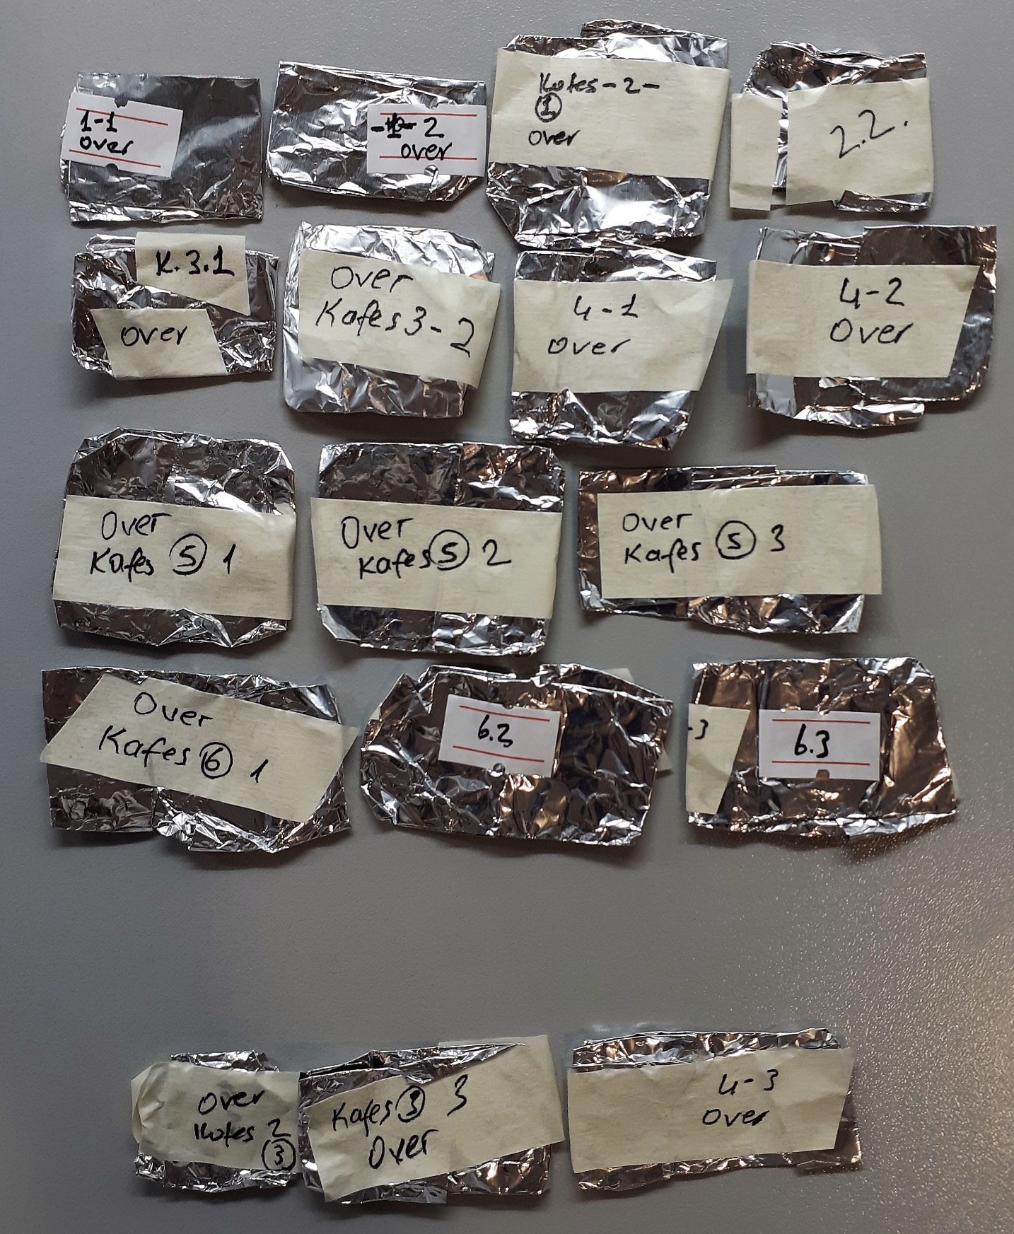
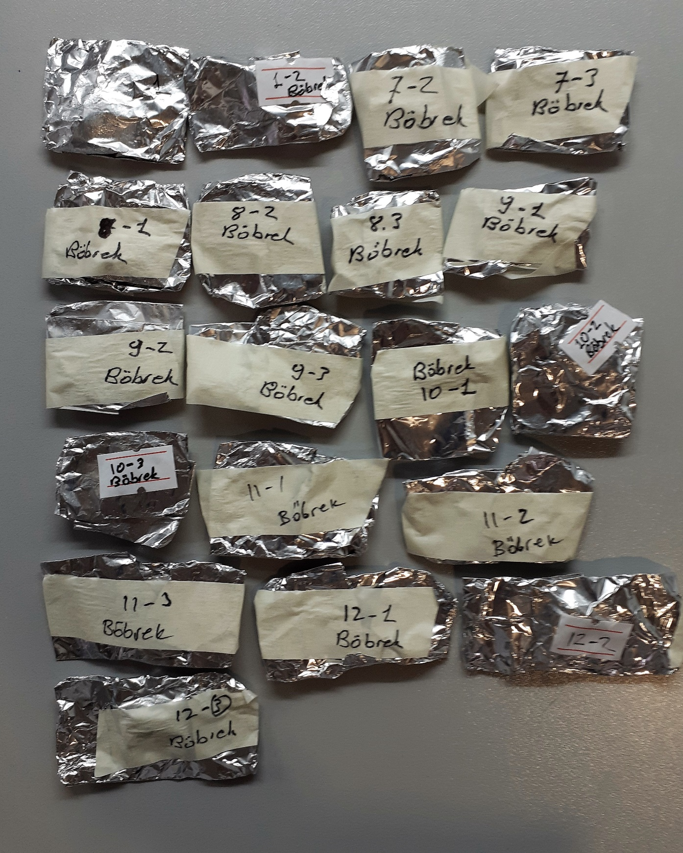
5-(1) | 0.341 | 0.255 | 0.934031125
5-(1) | 0.263 | 0.177 | 0.753692005
5-(2) | 0.284 | 0.198 | 0.80123338
5-(2) | 0.338 | 0.252 | 0.92690488
5-(3) | 0.253 | 0.167 | 0.731315205
5-(3) | 0.261 | 0.175 | 0.749203125
6-(1) | 0.22 | 0.134 | 0.65867082
6-(1) | 0.349 | 0.263 | 0.953108805
6-(2) | 0.285 | 0.199 | 0.803515845
6-(2) | 0.322 | 0.236 | 0.88915512
6-(3) | 0.249 | 0.163 | 0.722411805
6-(3) | 0.232 | 0.146 | 0.68487402
7-(1) | 0.311 | 0.225 | 0.863453125
7-(2) | 0.376 | 0.29 | 1.0182945
7-(3) | 0.325 | 0.239 | 0.896200245
8-(1) | 0.374 | 0.288 | 1.01342368
8-(2) | 0.314 | 0.228 | 0.87044248
8-(3) | 0.244 | 0.158 | 0.71132058
9-(1) | 0.27 | 0.184 | 0.76945632
9-(2) | 0.474 | 0.388 | 1.26524568
9-(3) | 0.468 | 0.382 | 1.24965978
10-(1) | 0.405 | 0.319 | 1.089681045
10-(2) | 0.265 | 0.179 | 0.758187645
10-(3) | 0.41 | 0.324 | 1.10213272
11-(1) | 0.345 | 0.259 | 0.943556445
11-(2) | 0.311 | 0.225 | 0.863453125
11-(3) | 0.416 | 0.33 | 1.1171305
12-(1) | 0.342 | 0.256 | 0.93640992
12-(2) | 0.335 | 0.249 | 0.919793845
12-(3) | 0.264 | 0.178 | 0.75593898
1-1(over) | 0.439 | 0.353 | 1.175185605
1-2(over) | 0.541 | 0.455 | 1.443421125
2-1(over) | 0.52 | 0.434 | 1.38675882
2-2(over) | 0.449 | 0.363 | 1.200705805
3-1(over) | 0.569 | 0.483 | 1.520130205
3-2(over) | 0.469 | 0.383 | 1.252253205
4-1(over) | 0.415 | 0.329 | 1.114626645
4-2(over) | 0.426 | 0.34 | 1.142262
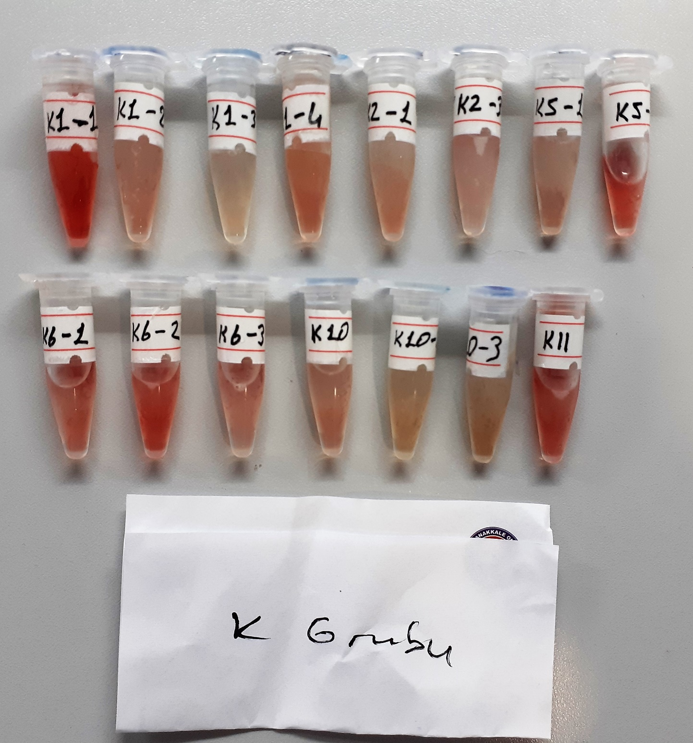
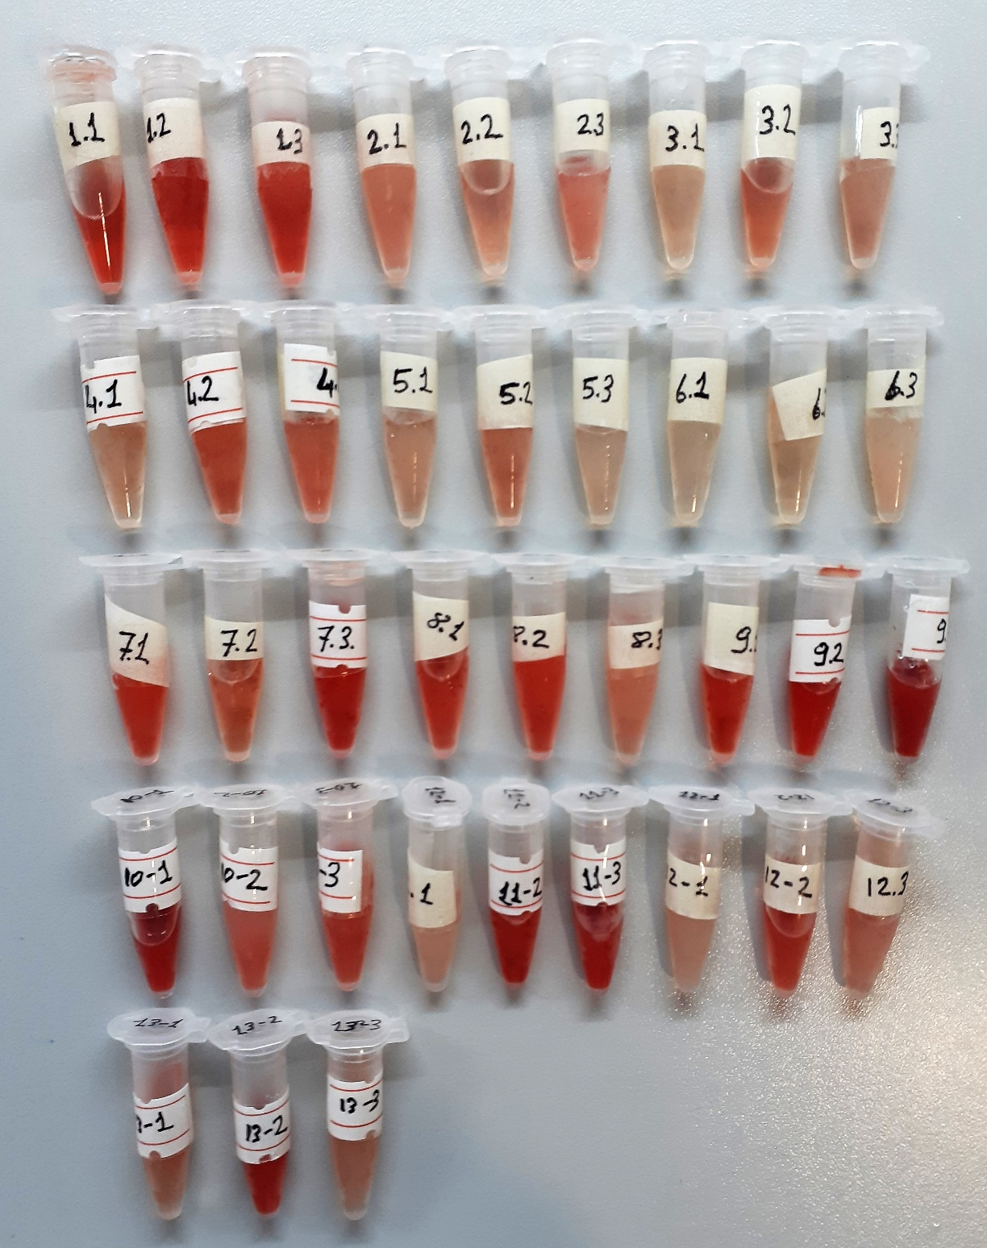
5-1(over) | 0.093 | 0.007 | 0.396270405
5-2(over) | 0.62 | 0.534 | 1.66325482
5-3(over) | 0.543 | 0.457 | 1.448856405
6-1(over) | 0.481 | 0.395 | 1.283506125
6-2(over) | 0.482 | 0.396 | 1.28612152
6-3(over) | 0.494 | 0.408 | 1.31763808
1-1(böbrek) | 0.504 | 0.418 | 1.34408778
1-2(böbrek) | 0.443 | 0.357 | 1.185373405
7-2(böbrek) | 0.356 | 0.27 | 0.9698905
7-3(böbrek) | 0.663 | 0.577 | 1.787344005
8-1(böbrek) | 0.623 | 0.537 | 1.671810805
8-2(böbrek) | 0.505 | 0.419 | 1.346742045
8-3(böbrek) | 0.455 | 0.369 | 1.216099045
9-1(böbrek) | 0.391 | 0.305 | 1.055041125
9-2(böbrek) | 0.532 | 0.446 | 1.41904602
10-1(böbrek) | 0.341 | 0.255 | 0.934031125
10-2(böbrek) | 0.417 | 0.331 | 1.119636045
10-3(böbrek) | 0.593 | 0.507 | 1.586935405
11-1(böbrek) | 0.374 | 0.288 | 1.01342368
11-2(böbrek) | 0.398 | 0.312 | 1.07231968
11-3(böbrek) | 0.463 | 0.377 | 1.236718005
12-1(böbrek) | 0.418 | 0.332 | 1.12214328
12-2(böbrek) | 0.677 | 0.591 | 1.828419445
12-3(böbrek) | 0.461 | 0.375 | 1.231553125

8-OHDG
2.649 | 2.778 | 0.138 | 0.272 | 0.286 | 0.209 | 0.248 | 0.333 | 0.252 | 0.271 | 0.242 | 0.188
1.971 | 1.978 | 0.23 | 0.19 | 0.323 | 0.2 | 0.213 | 0.298 | 0.228 | 0.203 | 0.244 | 0.223
0.989 | 0.98 | 0.225 | 0.271 | 0.344 | 0.09 | 0.207 | 0.277 | 0.279 | 0.226 | 0.26 | 0.303
0.431 | 0.486 | 0.07 | 0.237 | 0.231 | 0.33 | 0.228 | 0.277 | 0.203 | 0.206 | 0.255 | 0.235
0.211 | 0.203 | 0.212 | 0.268 | 0.231 | 0.279 | 0.223 | 0.222 | 0.335 | 0.461 | 0.268 | 0.221
0.081 | 0.078 | 0.073 | 0.218 | 0.248 | 0.252 | 0.192 | 0.158 | 0.251 | 0.241 | 0.258 | 0.215
0.051 | 0.055 | 0.265 | 0.252 | 0.233 | 0.248 | 0.225 | 0.235 | 0.26 | 0.308 | 0.234 | 0.266
 |  | 0.262 | 0.233 | 0.192 | 0.271 | 0.187 | 0.262 | 0.241 | 0.27 | 0.236

8-OHDG
2.727 | 24
1.92 | 12
0.938 | 6
0.38 | 3
0.16 | 1.5
0.03 | 0.75
0 | 0
 | abs | abs-blank | expected | result
std1 | 2.778 | 2.727 | 24 | 23.383063419
std2 | 1.971 | 1.92 | 12 | 13.49193888
std3 | 0.989 | 0.938 | 6 | 5.1130252548
std4 | 0.431 | 0.38 | 3 | 2.14073748
std5 | 0.211 | 0.16 | 1.5 | 1.32517152
std6 | 0.081 | 0.03 | 0.75 | 0.93796353
blank | 0.051 | 0 | 0 | 0.8586

 |  |  |  |  |  |  |  |  | concentratıon (ng/ml)

Numune | absorbans | abs-blank | result
1-(1) | 0.138 | 0.087 | 1.0990773873
1-(2) | 0.23 | 0.179 | 1.3876567497
1-(3) | 0.225 | 0.174 | 1.3710675492
2-(1) | 0.07 | 0.019 | 0.9084284937
2-(1)-tekrar | 0.212 | 0.161 | 1.3284227457
2-(2) | 0.073 | 0.022 | 0.9164335428
2-(2)-tekrar | 0.265 | 0.214 | 1.5066955332
2-(3) | 0.262 | 0.211 | 1.4962923657
2-(3)-tekrar | 0.272 | 0.221 | 1.5311153097
3-(1) | 0.19 | 0.139 | 1.2578575257
3-(2) | 0.271 | 0.22 | 1.52761428
3-(3) | 0.237 | 0.186 | 1.4110564932
4-(1) | 0.268 | 0.217 | 1.5171361713
4-(2) | 0.218 | 0.167 | 1.3480175313
4-(3) | 0.252 | 0.201 | 1.4618857617
5-(1) | 0.233 | 0.182 | 1.3976602308
5-(1)-tekrar | 0.286 | 0.235 | 1.5805668825
5-(2) | 0.323 | 0.272 | 1.7151884928
5-(2)-tekrar | 0.344 | 0.293 | 1.7941308633
5-(3) | 0.231 | 0.18 | 1.39098708
5-(3)-tekrar | 0.231 | 0.18 | 1.39098708
6-(1) | 0.248 | 0.197 | 1.4482396953
6-(1)-tekrar | 0.233 | 0.182 | 1.3976602308
6-(2) | 0.192 | 0.141 | 1.2641892777
6-(2)-tekrar | 0.209 | 0.158 | 1.3186815588
6-(3) | 0.2 | 0.149 | 1.2896828217
6-(3)-tekrar | 0.09 | 0.039 | 0.9625032657
7-(1) | 0.33 | 0.279 | 1.7412986097
7-(1)-tekrar | 0.279 | 0.228 | 1.5557390928
7-(2) | 0.252 | 0.201 | 1.4618857617
7-(2)-tekrar | 0.248 | 0.197 | 1.4482396953
7-(3) | 0.271 | 0.22 | 1.52761428
7-(3)-tekrar | 0.248 | 0.197 | 1.4482396953
8-(1) | 0.213 | 0.162 | 1.3316781348
8-(1)-tekrar | 0.207 | 0.156 | 1.3122082512
8-(2) | 0.228 | 0.177 | 1.3810085793
8-(2)-tekrar | 0.223 | 0.172 | 1.3644610128
8-(3) | 0.192 | 0.141 | 1.2641892777
8-(3)-tekrar | 0.225 | 0.174 | 1.3710675492
9-(1) | 0.187 | 0.136 | 1.2483911232
9-(2) | 0.333 | 0.282 | 1.7525511108
9-(3) | 0.298 | 0.247 | 1.6236034353
10-(1) | 0.277 | 0.226 | 1.5486829092
10-(1)-tekrar | 0.277 | 0.226 | 1.5486829092
10-(2) | 0.222 | 0.171 | 1.3611639897
10-(2)-tekrar | 0.158 | 0.107 | 1.1588143833
10-(3) | 0.235 | 0.184 | 1.4043500352
10-(3)-tekrar | 0.262 | 0.211 | 1.4962923657
11-(1) | 0.252 | 0.201 | 1.4618857617
11-(1)-tekrar | 0.228 | 0.177 | 1.3810085793
11-(2) | 0.279 | 0.228 | 1.5557390928
11-(2)-tekrar | 0.203 | 0.152 | 1.2993115968
11-(3) | 0.335 | 0.284 | 1.7600735952
11-(3)-tekrar | 0.251 | 0.2 | 1.458468
12-(1) | 0.26 | 0.209 | 1.4893777377
12-(1)-tekrar | 0.241 | 0.19 | 1.42451937
12-(2) | 0.271 | 0.22 | 1.52761428
12-(2)-tekrar | 0.203 | 0.152 | 1.2993115968
12-(3) | 0.226 | 0.175 | 1.3743770625
12-(3)-tekrar | 0.206 | 0.155 | 1.3089778425
13-(1) | 0.461 | 0.41 | 2.26756377
13-(1)-tekrar | 0.241 | 0.19 | 1.42451937
13-(2) | 0.308 | 0.257 | 1.6599252033
13-(3) | 0.27 | 0.219 | 1.5241174137
K1-1 | 0.242 | 0.191 | 1.4278954977
K1-2 | 0.244 | 0.193 | 1.4346602433
K1-3 | 0.26 | 0.209 | 1.4893777377
K1-4 | 0.255 | 0.204 | 1.4721640272
K2-1 | 0.268 | 0.217 | 1.5171361713
K2-3 | 0.258 | 0.207 | 1.4824797633
K5-1 | 0.234 | 0.183 | 1.4010030513
K5-2 | 0.236 | 0.185 | 1.4077011825
K6-1 | 0.188 | 0.137 | 1.2515424273
K6-2 | 0.223 | 0.172 | 1.3644610128
K6-3 | 0.303 | 0.252 | 1.6417122768
K10 | 0.235 | 0.184 | 1.4043500352
K10-2 | 0.221 | 0.17 | 1.35787113
K10-3 | 0.215 | 0.164 | 1.3382014032
K11 | 0.266 | 0.215 | 1.5101715825

